벤포드 분석
분석 계정과목: | 1_보통예금(10301)
금액 기준열: | 차변

벤포드 법칙 분석 결과
첫째 자리 수 | 실제 건수 | 실제 분포 (%) | 벤포드 분포 (%) | 차이 (%)
1 | 320 | 28.7 | 30.1 | -1.4
2 | 177 | 15.9 | 17.6 | -1.7
3 | 150 | 13.4 | 12.5 | 0.9
4 | 141 | 12.6 | 9.7 | 2.9
5 | 126 | 11.3 | 7.9 | 3.4
6 | 44 | 3.9 | 6.7 | -2.8
7 | 51 | 4.6 | 5.8 | -1.2
8 | 53 | 4.7 | 5.1 | -0.4
9 | 54 | 4.8 | 4.6 | 0.2

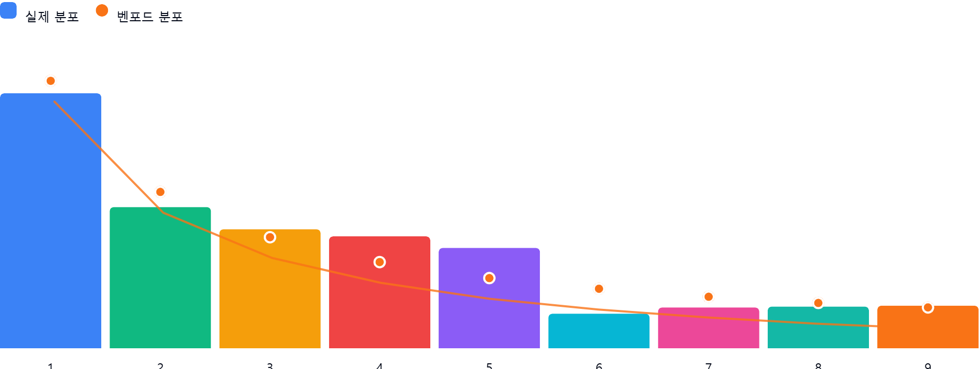

AI 감사인 의견
제시해주신 ‘1_보통예금(10301)’ 계정과목의 벤포드 법칙 분석 결과를 검토한 결과입니다.

---

## 1. 전반적 평가
해당 데이터의 첫째 자리 수 분포는 **벤포드 법칙의 일반적인 경향성(숫자 1로 시작하는 빈도가 가장 높고, 숫자가 커질수록 빈도가 낮아짐)을 전반적으로 따르고 있으나, 일부 구간에서 편차가 관찰**됩니다.

* **긍정적 측면:** 데이터 수(1,116건)가 통계적 유의성을 확보하기에 충분하며, 1과 2로 시작하는 데이터의 비중이 전체의 약 44.6%를 차지하여 벤포드 법칙의 기본 원리를 충족합니다.
* **주의 측면:** 숫자 4와 5에서 실제 분포가 이론적 분포보다 각각 2.9%p, 3.4%p 높게 나타나고 있으며, 숫자 6에서 실제 분포가 예상치보다 낮게(2.8%p) 형성되어 있습니다. 이는 전형적인 자연스러운 데이터 분포에서 다소 벗어난 흐름입니다.

## 2. 특이사항
본 분석 결과에서 **차이가 5% 이상인 항목은 없습니다.** (최대 편차: 숫자 5에서 +3.4%p)

* **숫자 4, 5의 초과 발생:** 4,000~5,999로 시작하는 금액대의 빈도가 높다는 것은, 특정 거래처에 대한 정기적인 결제 금액이 이 범위에 집중되어 있거나, 내부 결재 승인 한도액(예: 500만 원 미만 전결 등)을 회피하기 위해 의도적으로 금액을 맞춘 거래가 포함되었을 가능성을 시사합니다.
* **숫자 6의 미달 발생:** 6,000~6,999로 시작하는 거래가 비정상적으로 적다는 것은, 해당 금액대의 거래가 의도적으로 기피되었거나, 시스템적으로 누락되고 있음을 암시할 수 있습니다.

## 3. 권고사항
위 분석 결과는 부정(Fraud)의 직접적인 증거는 아니지만, 회계 감사 관점에서 다음의 후속 조치를 권고합니다.

1. **이상치 표본 추출 (Audit Sampling):**
* 첫째 자리가 4와 5로 시작하는 거래 중, 금액이 4,000,000원 ~ 5,999,999원 사이인 항목을 20~30건 무작위 추출하여 증빙 자료(세금계산서, 품의서 등)를 대조하십시오.
* **결재 한도 회피 여부 확인:** 위 금액대의 거래들이 승인 권한자 직전 단계에서 멈추는지, 특정 부서에 집중되어 있는지 확인하십시오.

2. **데이터 성격 재검토:**
* 보통예금의 특성상 급여 이체, 세금 납부, 고정 임차료 등 정기적인 결제 건이 많을 경우 벤포드 법칙의 예외가 발생할 수 있습니다. 반복적인 결제 패턴이 있는지 확인하고, 이를 '비정상'이 아닌 '업무 특성'으로 분류할 수 있는지 검토하십시오.

3. **추가 분석 제언:**
* **둘째 자리 분석:** 첫째 자리뿐만 아니라 둘째 자리 분석을 병행하면 좀 더 정교한 이상치 탐지가 가능합니다.
* **거래처별/일자별 패턴:** 특정 거래처에 4로 시작하는 금액이 반복적으로 지급되는지, 주말이나 야간 등 비정상적인 시간에 해당 금액대의 거래가 발생했는지 추가 필터링을 수행하십시오.

**요약:** 현재 결과는 즉각적인 부정을 의심할 정도는 아니나, 특정 금액대(4, 5로 시작)의 빈도가 예상보다 높으므로 이에 대한 실증적 증빙 대조를 통해 통제 환경의 적정성을 확인하시기 바랍니다.

